Hoja1
RANKING
SECTOR FINANCIERO POPULAR Y SOLIDARIO SEGMENTO 1
PERIODO DEL 1 MAYO DEL 2021 AL 31 DE JULIO DEL 2021
(Dólares) |  | *Seleccionar una solo fecha

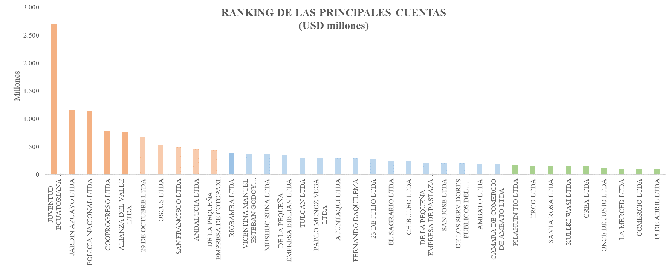
ENTIDAD | DÓLARES | PORCENTAJE
JUVENTUD ECUATORIANA PROGRESISTA LTDA | 2,707,865,074 | 17.97%
JARDIN AZUAYO LTDA | 1,155,327,795 | 7.67%
POLICIA NACIONAL LTDA | 1,138,458,481 | 7.56%
COOPROGRESO LTDA | 773,905,359 | 5.14%
ALIANZA DEL VALLE LTDA | 759,220,444 | 5.04%
29 DE OCTUBRE LTDA | 671,229,309 | 4.46%
OSCUS LTDA | 536,632,246 | 3.56%
SAN FRANCISCO LTDA | 494,099,771 | 3.28%
ANDALUCIA LTDA | 449,954,318 | 2.99%
DE LA PEQUEÑA EMPRESA DE COTOPAXI LTDA | 436,606,883 | 2.90%
RIOBAMBA LTDA | 385,071,457 | 2.56%
VICENTINA MANUEL ESTEBAN GODOY ORTEGA LTDA | 370,344,955 | 2.46%
MUSHUC RUNA LTDA | 370,055,902 | 2.46%
DE LA PEQUEÑA EMPRESA BIBLIAN LTDA | 349,251,408 | 2.32%
TULCAN LTDA | 303,627,009 | 2.02%
PABLO MUÑOZ VEGA LTDA | 297,706,618 | 1.98%
ATUNTAQUI LTDA | 291,455,327 | 1.93%
FERNANDO DAQUILEMA | 286,990,967 | 1.90%
23 DE JULIO LTDA | 280,518,528 | 1.86%
EL SAGRARIO LTDA | 247,297,491 | 1.64%
CHIBULEO LTDA | 238,447,189 | 1.58%
DE LA PEQUEÑA EMPRESA DE PASTAZA LTDA | 209,923,279 | 1.39%
SAN JOSE LTDA | 205,229,609 | 1.36%
DE LOS SERVIDORES PUBLICOS DEL MINISTERIO DE EDUCACION Y CULTURA | 200,315,297 | 1.33%
AMBATO LTDA | 196,697,279 | 1.31%
CAMARA DE COMERCIO DE AMBATO LTDA | 193,321,295 | 1.28%
PILAHUIN TIO LTDA | 176,177,941 | 1.17%
ERCO LTDA | 165,217,295 | 1.10%
SANTA ROSA LTDA | 159,292,307 | 1.06%
KULLKI WASI LTDA | 157,645,418 | 1.05%
CREA LTDA | 147,436,792 | 0.98%
ONCE DE JUNIO LTDA | 123,782,611 | 0.82%
LA MERCED LTDA | 105,032,303 | 0.70%
COMERCIO LTDA | 105,011,244 | 0.70%
15 DE ABRIL LTDA | 98,725,683 | 0.66%
PADRE JULIAN LORENTE LTDA | 98,077,907 | 0.65%
ALFONSO JARAMILLO LEON CCC | 92,126,007 | 0.61%
CHONE LTDA | 87,993,932 | 0.58%
Total general | 15,066,072,729 | 100.00%

